1.1
voltar à página inicial |  |  |  | 1 - FORMULÁRIOS
 | S | N | NA
 | x |  |  | 1.1 A sequência de tabulação entre campos segue a sequência de preenchimento
 |  |  |  | A ordem de tabulação por entre os campos deve corresponder à sequência normal de preenchimento do formulário.

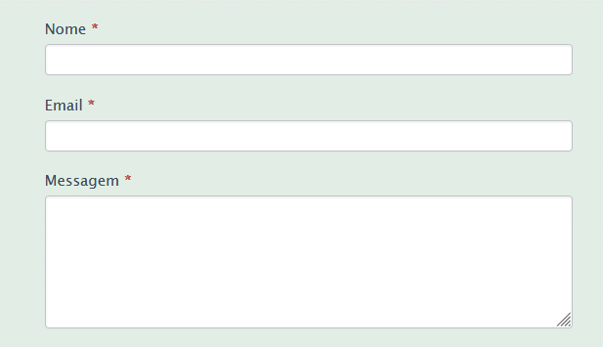
 | Listagem de evidências
 |  |  |  |  | Notas:
 |  |  |  |  | Implementado.

 | Notas de preenchimento:
 | - Coloque aqui imagens, printscreens ilustrativos, coloque sempre o endereço das páginas de onde retirar as imagens com exemplos ilustrativos.
 | - As imagens e as notas não estão limitadas aos campos a amarelo.
 | - Nas restantes folhas internas, estas instruções já não existem mas aplicam-se igualmente.

 | ANTES DE COMEÇAR APAGUE ESTE TEXTO. APAGUE TAMBÉM A IMAGEM COLOCADA NA ZONA AMARELA.

 | PODE INCLUSIVAMENTE RETIRAR O FUNDO AMARELO.

4.3
voltar à página inicial |  |  |  | 4 - ERROS
 | S | N | NA
 |  | x |  | 4.3 As mensagens de erro são claramente identificadas junto aos campos de origem
 |  |  |  | As mensagens de erro devem ser apresentadas claramente associadas aos campos a que dizem respeito. Isto não invalida a necessidade de as apresentar numa lista sumário. Esta última técnica é particularmente útil em páginas longas.

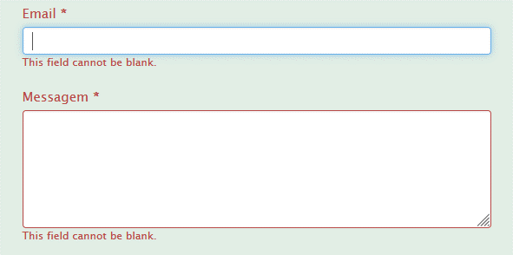
 | Listagem de evidências
 |  |  |  |  | Notas:
 |  |  |  |  | A ser rectificado.

4.4
voltar à página inicial |  |  |  | 4 - ERROS
 | S | N | NA
 | x |  |  | 4.4 As mensagens de erro devem mostrar os passos concretos para a resolução dos mesmos
 |  |  |  | As mensagens de erro devem ser claras e sucintas, não expondo desnecessariamente o utilizador a mecanismos internos do sistema, explicando claramente os passos necessários para que o utilizador resolva o problema.

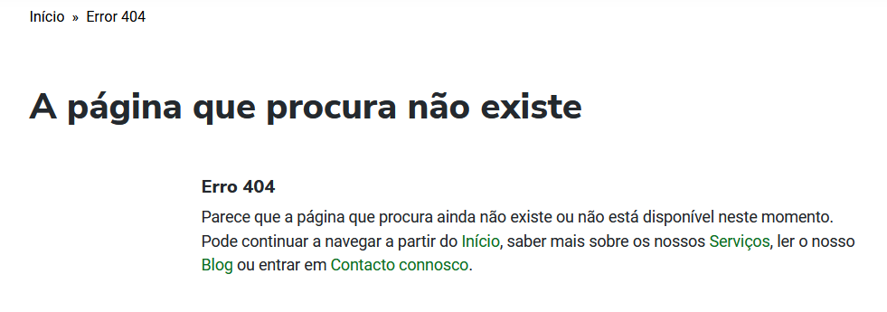
 | Listagem de evidências
 |  |  |  |  | Notas:
 |  |  |  |  | Consideramos que as mensagens de erro estão explícitas.

